Hoja1
 | Metodo Newthon Raphson |  | p_0 | 2

 | Ejemplo 1 | f(x) =x^3 - 2x -5 | n | Pn-1 | f(Pn-1) | f ' (Pn-1) | Pn | f(Pn) | E | Ver 1 | Ver 2
 |  | f ' (x) = 3x^2-2 | 1 | 2.00000000 | -1.00000000 | 10.00000000 | 2.10000000 | 0.06100000 | 0.00010000 | fracaso | fracaso
Graficar |  |  | 2 | 2.10000000 | 0.06100000 | 11.23000000 | 2.09456812 | 0.00018572 | 0.00010000 | fracaso | fracaso
 | x | f(x) | 3 | 2.09456812 | 0.00018572 | 11.16164684 | 2.09455148 | 0.00000000 | 0.00010000 | exito | exito
 | -5.000000 | -120.000000 | 4 | 2.09455148 | 0.00000000 | 11.16143773 | 2.09455148 | 0.00000000 | 0.00010000 | exito | exito
 | -4.800000 | -105.992000 | 5 | 2.09455148 | 0.00000000 | 11.16143773 | 2.09455148 | 0.00000000 | 0.00010000 | exito | exito
 | -4.600000 | -93.136000 | 6 | 2.09455148 | 0.00000000 | 11.16143773 | 2.09455148 | 0.00000000 | 0.00010000 | exito | exito
 | -4.400000 | -81.384000
 | -4.200000 | -70.688000
 | -4.000000 | -61.000000
-5.000000 | -120.000000
-4.800000 | -105.992000
-4.600000 | -93.136000
-4.400000 | -81.384000
-4.200000 | -70.688000
-4.000000 | -61.000000
-3.800000 | -52.272000
-3.600000 | -44.456000
-3.400000 | -37.504000
-3.200000 | -31.368000
-3.000000 | -26.000000
-2.800000 | -21.352000
-2.600000 | -17.376000
-2.400000 | -14.024000
-2.200000 | -11.248000
-2.000000 | -9.000000
-1.800000 | -7.232000
-1.600000 | -5.896000
-1.400000 | -4.944000
-1.200000 | -4.328000
-1.000000 | -4.000000
-0.800000 | -3.912000
-0.600000 | -4.016000
-0.400000 | -4.264000
-0.200000 | -4.608000
0.000000 | -5.000000
0.200000 | -5.392000
0.400000 | -5.736000
0.600000 | -5.984000
0.800000 | -6.088000
1.000000 | -6.000000
1.200000 | -5.672000
1.400000 | -5.056000
1.600000 | -4.104000
1.800000 | -2.768000
2.000000 | -1.000000
2.200000 | 1.248000
 | -3.800000 | -52.272000
 | -3.600000 | -44.456000
 | -3.400000 | -37.504000
 | -3.200000 | -31.368000
 | -3.000000 | -26.000000
 | -2.800000 | -21.352000
 | -2.600000 | -17.376000
 | -2.400000 | -14.024000
 | -2.200000 | -11.248000
 | -2.000000 | -9.000000
 | -1.800000 | -7.232000
 | -1.600000 | -5.896000
 | -1.400000 | -4.944000
 | -1.200000 | -4.328000
 | -1.000000 | -4.000000
 | -0.800000 | -3.912000
 | -0.600000 | -4.016000
 | -0.400000 | -4.264000
 | -0.200000 | -4.608000
 | 0.000000 | -5.000000
 | 0.200000 | -5.392000
 | 0.400000 | -5.736000
 | 0.600000 | -5.984000
 | 0.800000 | -6.088000
 | 1.000000 | -6.000000
 | 1.200000 | -5.672000
 | 1.400000 | -5.056000
 | 1.600000 | -4.104000
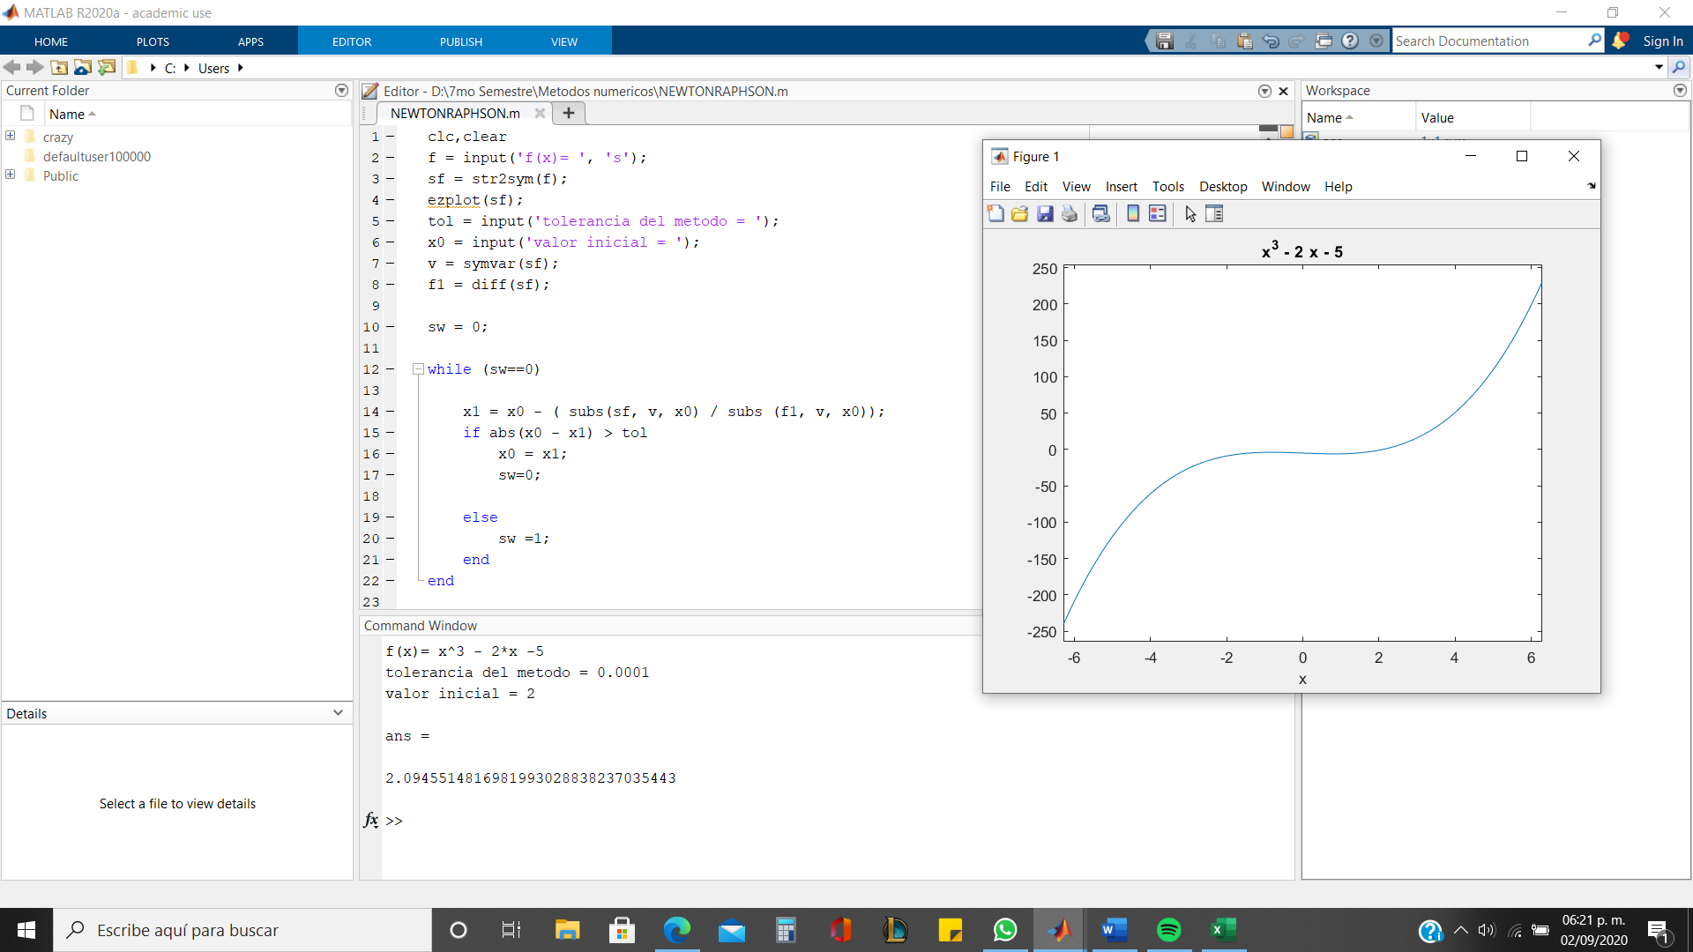
 | 1.800000 | -2.768000
 | 2.000000 | -1.000000
 | 2.200000 | 1.248000

